クライアント環境構築
Gitクライアント設定

 | 1 | Gitのグローバル設定
 |  | GitBushもすくはコマンドプロンプトを開き、以下のコマンドを実行します。
 |  | メールアドレスとユーザ名については任意の値を設定してください。

 |  | #ユーザ設定
 |  | git config --gloabal user.email "hoge@test.com"
 |  | git config --gloabal user.name "hoge tarou"
 |  | git config --list

 |  | #日本語名を表示するための設定
 |  | git config --global core.quotepath false

 |  | ＃Windowsからgitプロトコルでpushするとハングアップするのを防止
 |  | git config --global sendpack.sideband false

 |  | #チェックアウト時の改行コードをCRLFに変更
 |  | git config --global core.autocrlf true

 |  | #大文字小文字を区別する
 |  | git config --global core.ignorecase false

 | 2 | SSHキーの用意
 |  | GitでSSH通信を行う設定。
 |  | 理由はGITプロトコル通信だと専用のポート(9418)を使って通信になり、
 |  | 環境によってはウィルス対策ソフトにブロックされるため。
 |  | また、Gitプロトコルの場合、Window環境ではリポジトリのクローン時にエラー(Index-pack faild)が発生することがある。

 |  | https://git-scm.com/book/ja/v1/Git－サーバー-プロトコル

 |  | クライアント側でSSHキー（公開鍵と秘密鍵）を作成しておく。-Cオプションで指定しているメールアドレスは任意の値を設定しておく。

 |  | 以下ではGitBashで実行した際のコマンドを示す。以下のssh-keygenコマンドを実行します。
 |  | いくつかのパスフレーズ入力部分が出ますがすべて何も入力せずにEnterを押して、SSHキーを作っていきます。

 |  | ssh-keygen -trsa -b 4096 -C "hoge@test.com"

 |  | 実行すると、id-rsaとid-rsa.pubという２つのファイルが生成されます。
 |  | 公開鍵：id-rsa.pubはサーバ側にわたす必要があります。
 |  | サーバへの渡し方は２．公開鍵の設定を参照。

 | 3 | Source Treeインストール
 |  | ※最新のSouce TreeインストーラだとProxy接続でbitbucketのAtlassian認証をグーグルログイン行えないで注意

 |  | Atlassianアカウントを選択し、任意のメールアドレスでインストール。

 |  | インストール後、オプションで以下の設定を行う。
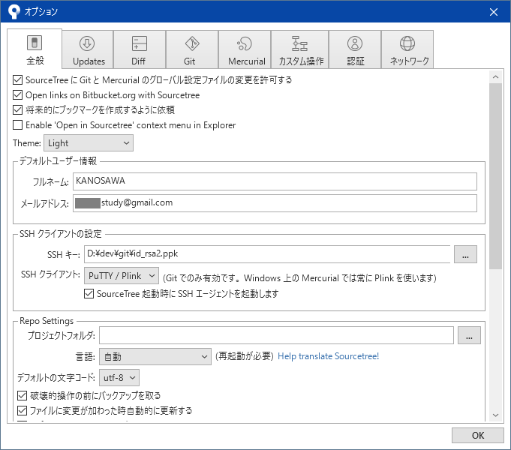

SSHキー：id_rsaを選択
SSHクライアント：OpenSSH

 | 4 | Gitリポジトリのクローン

